关系图
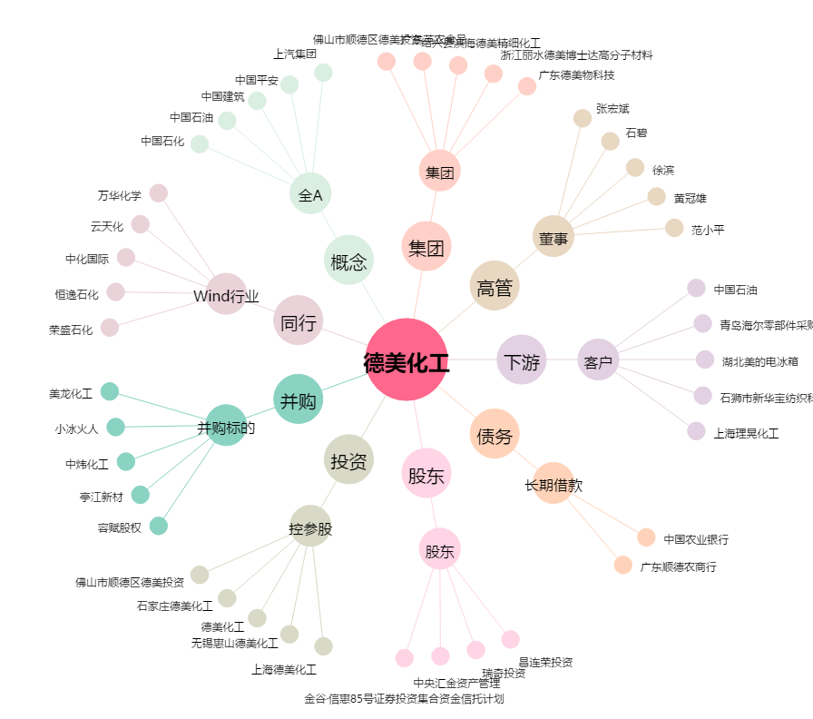
德美化工[002054.SZ] - 关系概览图

